サーバー起動(Nginx)
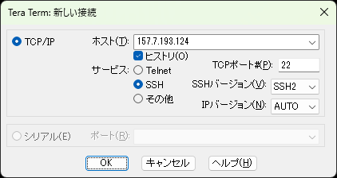
1

 | TeraTurmを起動し、任意のホスト名を入力後OKボタンを押下する。

2
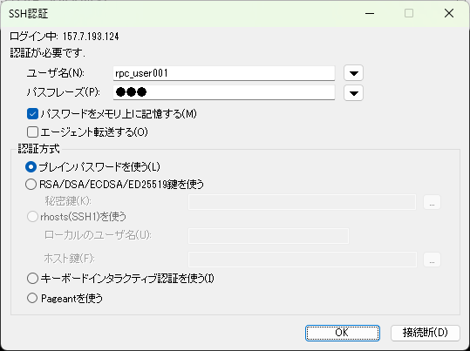

 | ユーザー名、パスワードを入力後OKボタンを押下する。（パスワードはサーバー情報資料を参照）

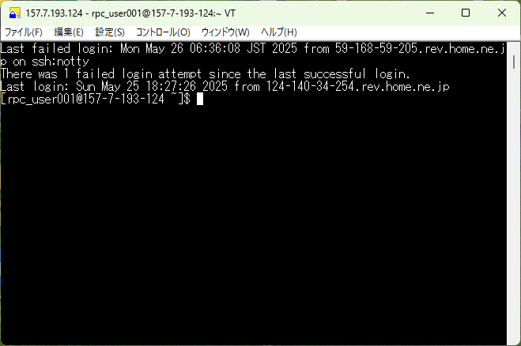

 | 接続完了。

3
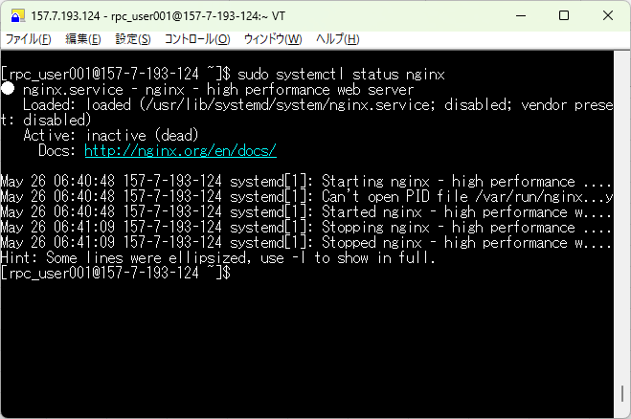

 | 「sudo systemctl status nginx」コマンドを入力しnginxサーバーが停止状態であることを確認する。
 | 「inactive（dead）」を確認できれば停止状態である。

4
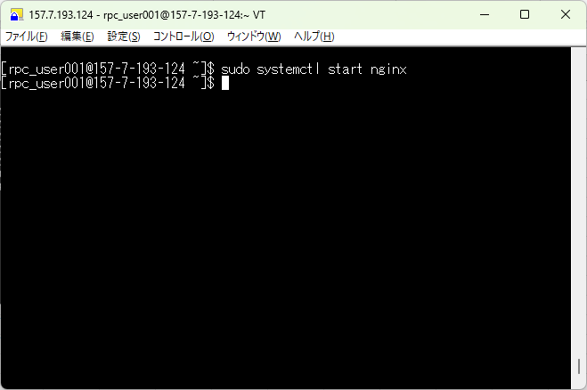

 | 「sudo systemctl start nginx」コマンドを入力する。

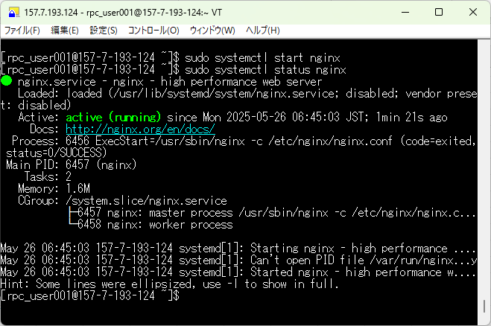

 | その後、手順3で入力したコマンドをサイド入力し、「active（running）」であることを確認する。

サーバー停止(Nginx)
1
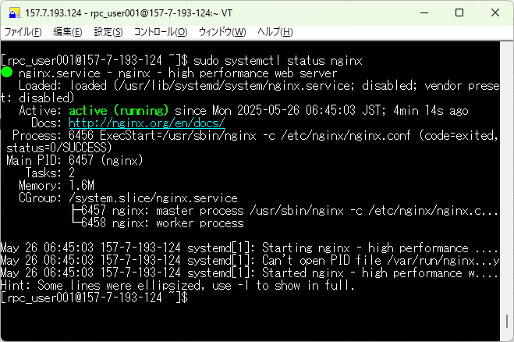

 | 「sudo systemctl status nginx」コマンドを入力し、状態が「active（running）」であることを確認する。

2


 | 「sudo systemctl stop nginx」コマンドを入力する。

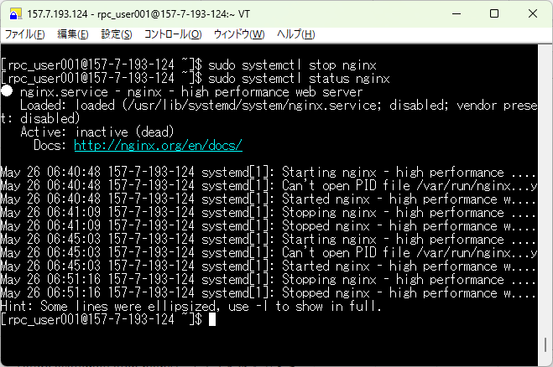

 | 手順1で入力したコマンドを使用し、状態が「inactive（dead）」であることを確認する。

デプロイ(Nginx)
1
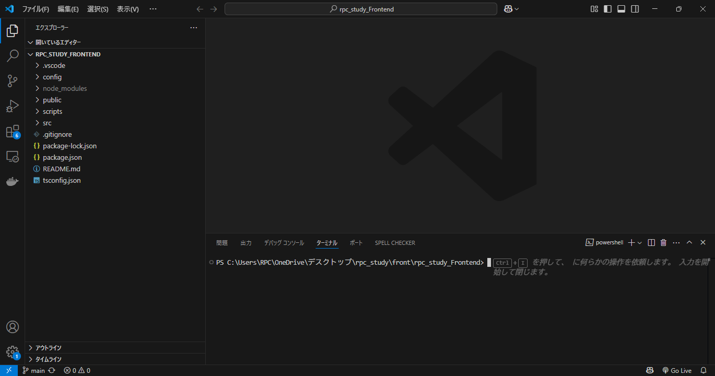

 | vscodeを開き、任意のreactプロジェクトを開く。

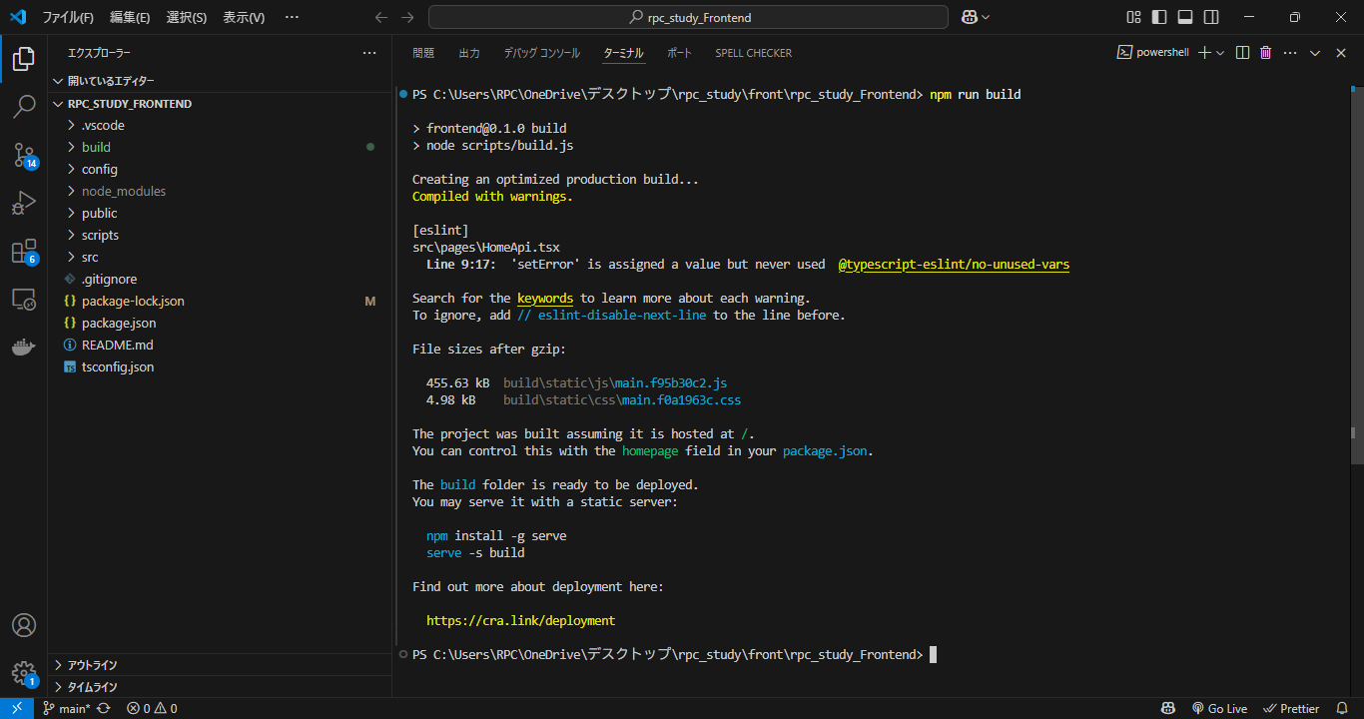

 | ターミナルに「npm run build」と入力する。
 | 以下の点を確認する。
 | ・赤枠内のファイルサイズが確認できること
 | ・buildフォルダがプロジェクト内に生成されていること

2
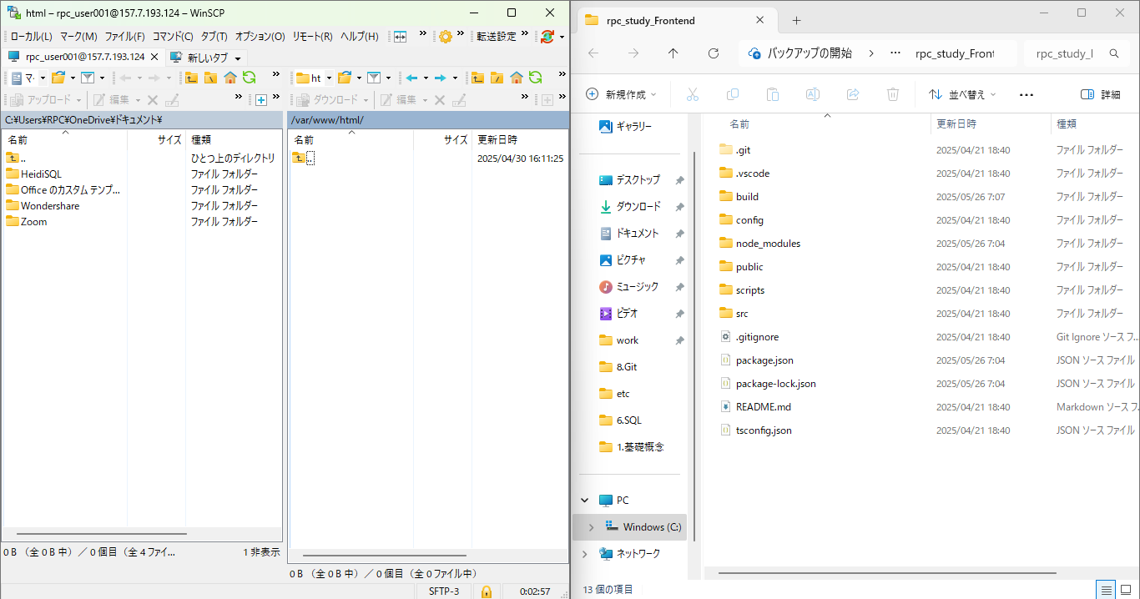

 | 手順１で作成したbuildフォルダを本番環境の「/var/www/html」配下に配置する。
 | 本手順書ではwinscpを使用して配置作業を行っているが、scpコマンド等で配置しても問題ない。

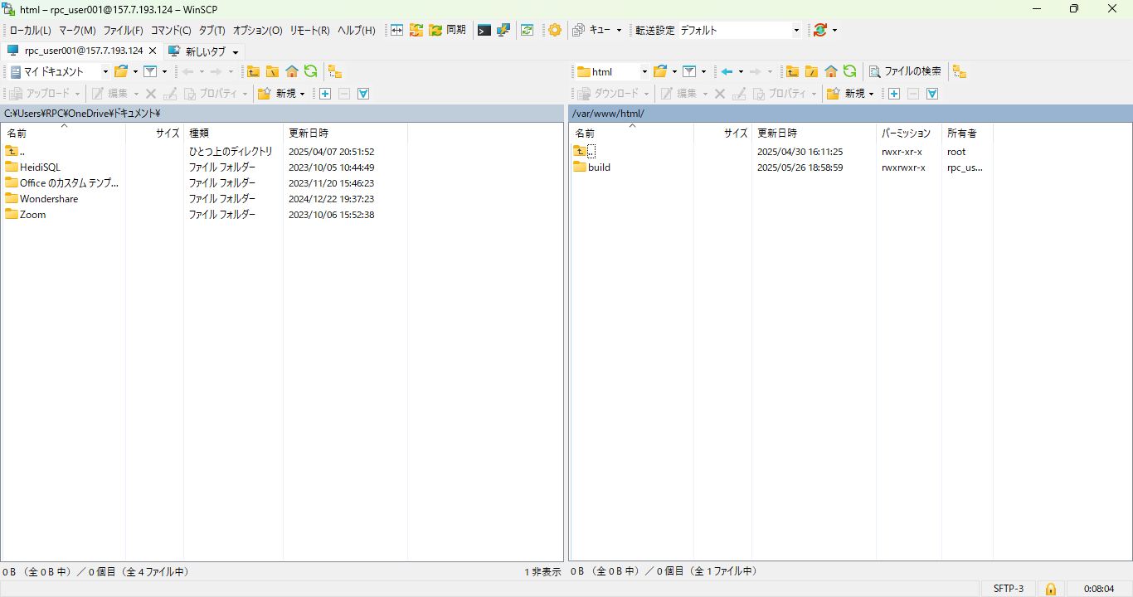

 | 「/var/www/html」配下にbuildフォルダが存在することを確認する。

サーバー起動(Tomcat)
1

 | TeraTurmを起動し、任意のホスト名を入力後OKボタンを押下する。

2

 | ユーザー名、パスワードを入力後OKボタンを押下する。（パスワードはサーバー情報資料を参照）

 | 接続完了。

3
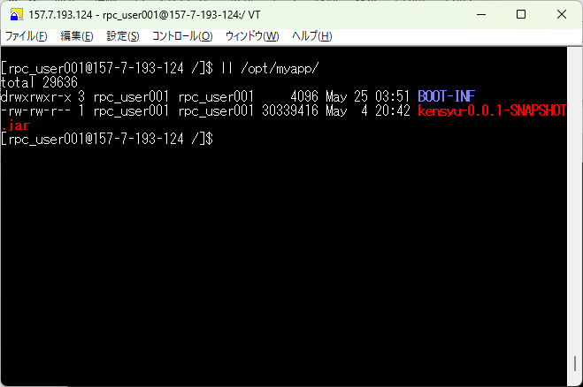

 | 「ll /opt/myapp」を入力し、myappディレクトリ内にビルド済みのjarファイルがあることを確認する。

4
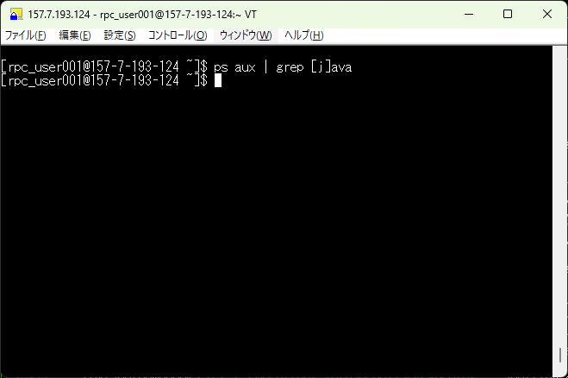

 | 「ps aux | grep [j]ava」を入力し、何も出力されないことを確認する。

5
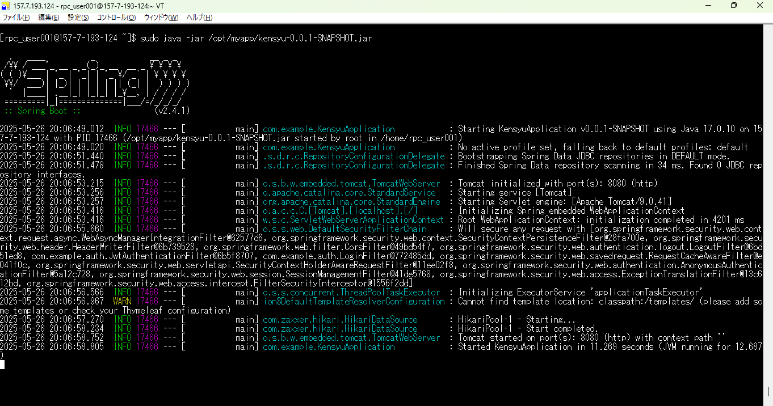

 | 「sudo java -jar /opt/myapp/任意のファイル名」を入力しサーバーを起動する。

6
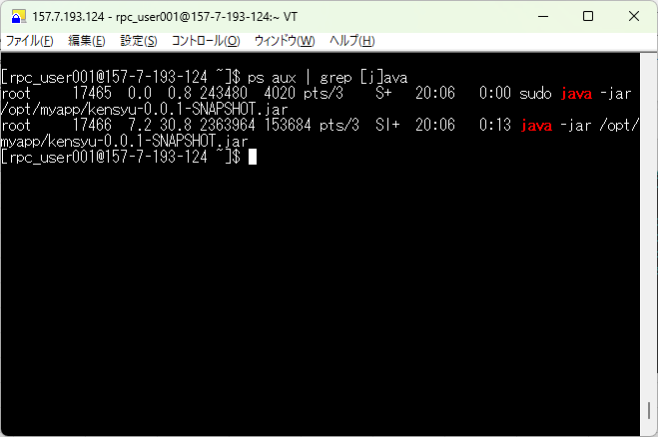

 | 新規ウィンドウを開き手順４で使用した「ps aux | grep java」を入力する。
 | 二つのプロセスが確認できればサーバー起動完了。

サーバー停止(Tomcat)
1

 | 「ps aux | grep [j]ava」を入力し、二つのプロセスが存在することを確認。

2
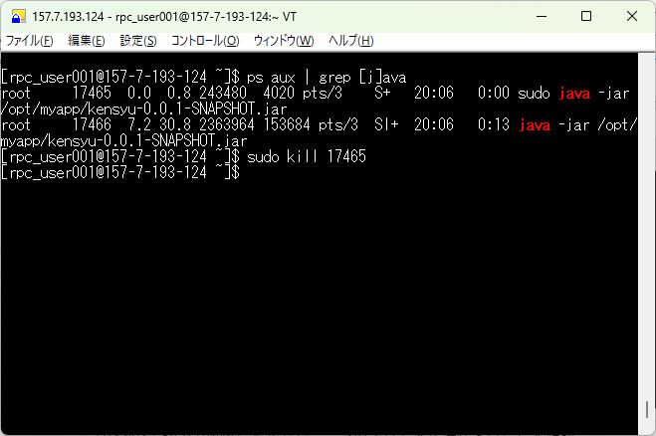

 | 「sudo kill プロセス番号」を入力する。
 | プロセス番号は手順１を参照。

3

 | 「ps aux | grep [j]ava」を入力し、何も出力されないことを確認する。

デプロイ(Tomcat)
1
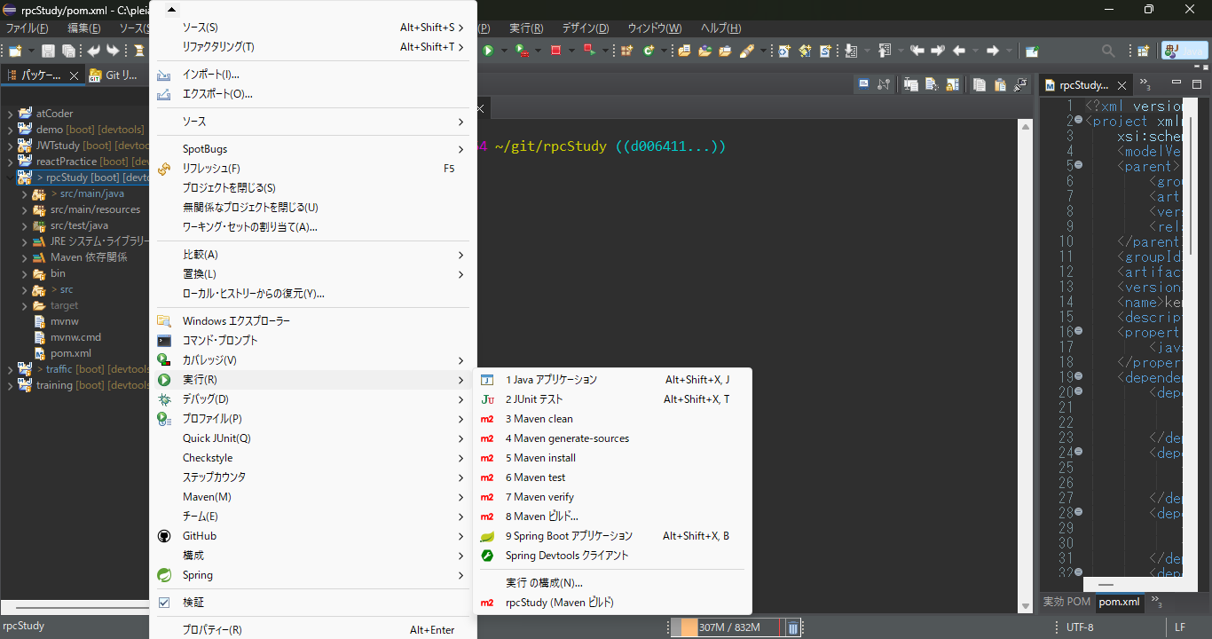

 | eclipceを開き、対象のspringbootプロジェクトを選択する。
 | 選択後、右クリックをしメニューを表示する。
 | 「実行」→「Mavean ビルド」の順番でメニューを選択する。

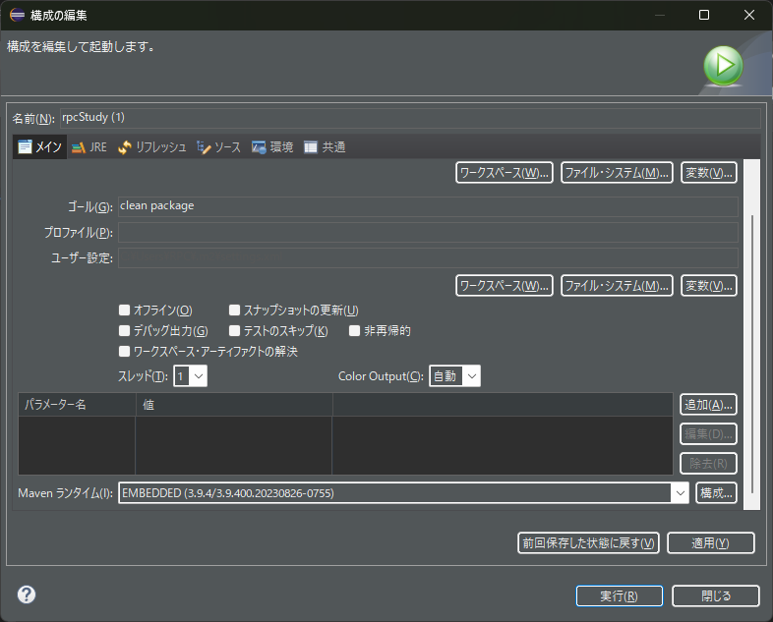

 | ゴール欄に「clean package」と入力し実行を押下。

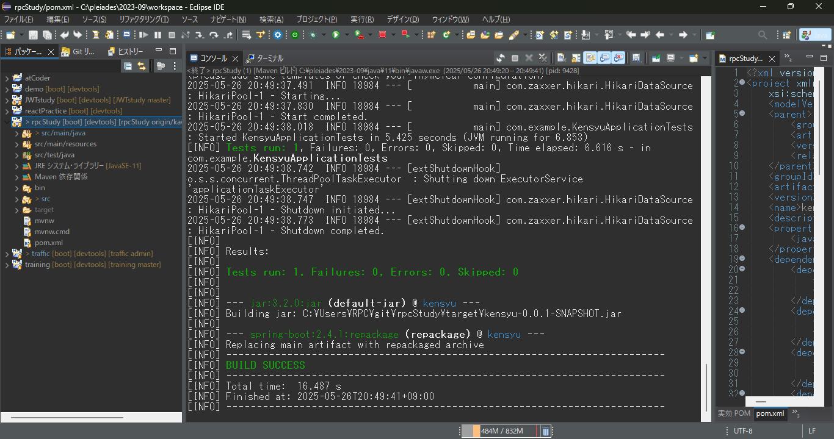

 | コンソール上に「BUILD SUCCESS」が出力されることを確認。

